Gráfica1
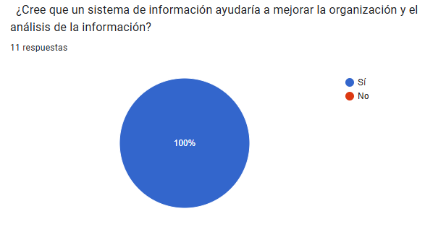
Pregunta | Respuesta | Frecuencia | Porcentaje
¿Un sistema ayudaría a mejorar organización? | Sí | 11 | 100%
 | No | 0 | 0%

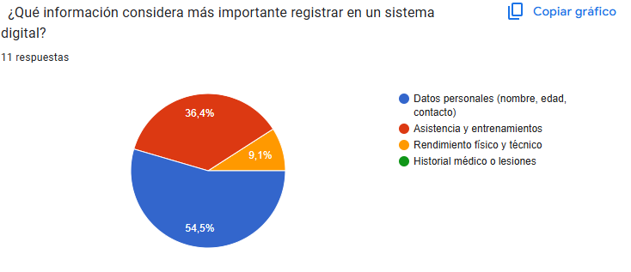
Información más valiosa | Datos personales | 4 | 36.4%
 | Asistencia y entrenamientos | 7 | 63.6%

 |  |  |  | s

Gráfica2
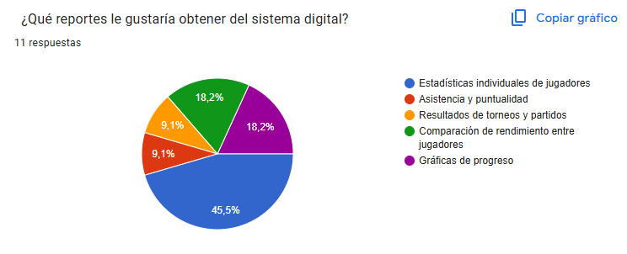
Pregunta | Respuesta | Frecuencia | Porcentaje
Reportes deseados | Estadísticas individuales | 4 | 36.4%
 | Gráficas de progreso | 3 | 27.3%
 | Comparaciones de rendimiento | 4 | 36.4%

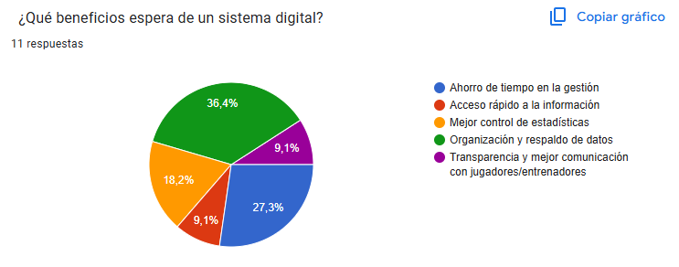
Beneficios esperados | Organización y respaldo | 5 | 45.5%
 | Ahorro de tiempo | 3 | 27.3%
 | Mejor control de estadísticas | 3 | 27.3%

